Materia
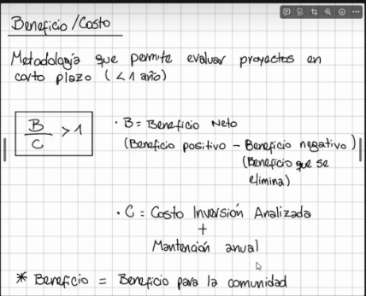

B/C | mayor a 1 se aprueba
 | menor o igual a 1 se rechaza

Ejercicio 1
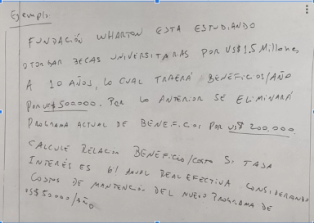
Ejemplo
Fundación Wharton está estudiando otorgar becas universitarias por US$1.5 millones a 10 años, lo cual traería beneficio/año por US$500,000. Por lo anterior se eliminará programa actual de beneficio por US$200,000. Calcule relación beneficio/costo si tasa interés es 6% anual real efectiva considerando costos de mantenimiento del nuevo programa de US$50,000/año

Beneficio Positivo (Anual) | $500,000
Beneficio Negativo (Anual) | $200,000
Beneficio Neto (Anual) | $300,000

Tasa Real Efectiva (Anual) | 6%
Inversión inicial | $1,500,000
Plazo (Años) | 10
Inversión Anualizada | $203,802

Mantención (Anual) | $50,000

Beneficio/Costo (Anual) | 1.18 | Es mayor a 1, por lo que el proyecto se aprueba
En el primer año que tanto te conviene

